الغلاف


الغلاف ( للطباعة )


فكرة التصويت الثنائي
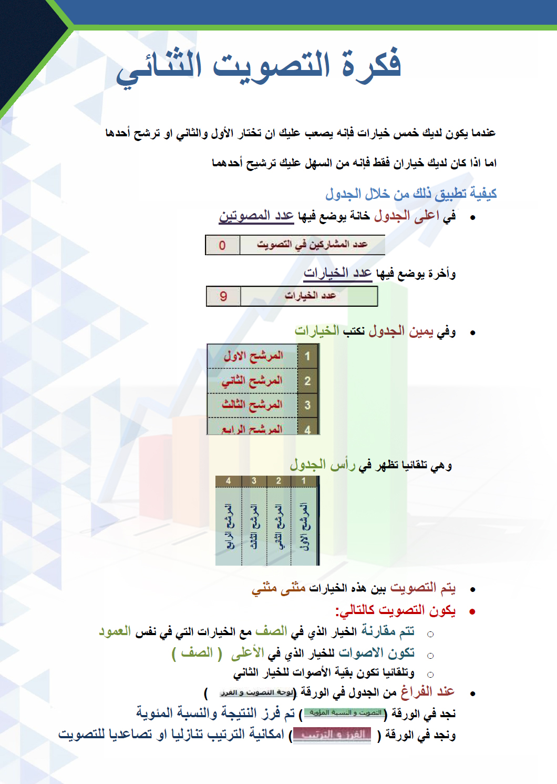

لوحة التصويت و الفرز
 | عدد المشاركين في التصويت |  |  | 15 |  |  | عدد الخيارات |  |  |  | 9

بسم الله الرحمن الرحيم من خلال الجدول التالي يتم التفضيل المنطقي بين الخيارات المدونة عن طريق التصويت الثنائي.

 |  |  | 1 | 2 | 3 | 4 | 5 | 6 | 7 | 8 | 9
 |  |  | المرشح الاول | المرشح الثاني | المرشح الثالث | المرشح الرابع | المرشح الخامس | المرشح السادس | المرشح السايع | المرشح الثامن | المرشح التاسع
 | 1 | المرشح الاول | 15 | 13 | 13 | 13 | 13 | 13 | 13 | 13 | 15
 | 2 | المرشح الثاني | 2 | 15 | 13 | 13 | 13 | 13 | 13 | 13 | 15
 | 3 | المرشح الثالث | 2 | 2 | 15 | 13 | 13 | 13 | 13 | 13 | 15
 | 4 | المرشح الرابع | 2 | 2 | 2 | 15 | 13 | 13 | 13 | 13 | 15
 | 5 | المرشح الخامس | 2 | 2 | 2 | 2 | 15 | 13 | 13 | 13 | 15
 | 6 | المرشح السادس | 2 | 2 | 2 | 2 | 2 | 15 | 13 | 13 | 15
 | 7 | المرشح السايع | 2 | 2 | 2 | 2 | 2 | 2 | 15 | 13 | 15
 | 8 | المرشح الثامن | 2 | 2 | 2 | 2 | 2 | 2 | 2 | 15 | 15
 | 9 | المرشح التاسع | 0 | 0 | 0 | 0 | 0 | 0 | 0 | 0 | 15
 |  |  | 29 | 40 | 51 | 62 | 73 | 84 | 95 | 106 | 135

